Лист5
РАБОЧИЙ ТЕХНИЧЕСКИЙ ОТЧЕТ |  |  |  |  | НОМЕР:2020 GN 03 004
 |  |  |  |  | ДАТА: 10.03.2020
Наименование предприятия |  |  |  | OOO "Sergeli-Avtotexxizmat"
Ф.И.О. составившего отчет |  |  |  | Усмонов Дониёр
Номер телефона с кодом города |  |  |  | Раб:+99(878) 147-74-77, Моб:+99 (890) 938-00-30
Модель |  |  | Идентификационный номер автомобиля |  | Пробег | Дата продажи
Ласетти |  |  | XWB5V31BVKA581255 |  | 420 | 2019-10-28
Обстоятельства при которых обнаружена проблема |  |  |  | Описание проблемы
 |  |  |  | Автомабил люк киршкаси синиб кетган. Мижоз айтишга карганда люк экани очимай колган ва ушбу детал синиб тушкан.
А. |  | Автомобиль стоял, двигатель не работал
В. | Автомобиль находился в движении: |  |  | Информация относительно проблемы (Приложить чертеж или фотграфию неисправности)
 |  | При торможении
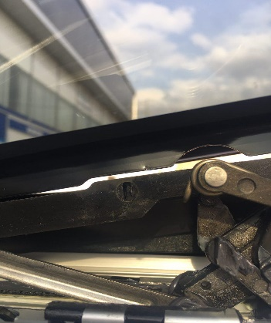
 |  | При переходе от ускорения к накату
 |  | При переключение на задний ход |  |  | 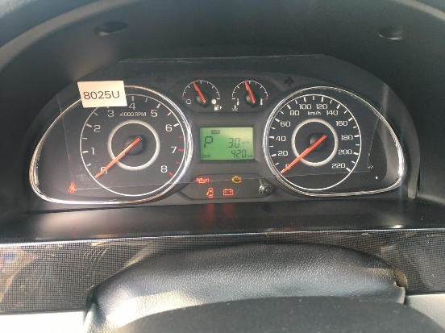
 |  | При повороте
 |  | При ускорении
 |  | При замедлении
 |  | При ______ оборотах в минут
 |  | При любой скорости
 |  | На неровной дороге
 |  | На _____ передаче
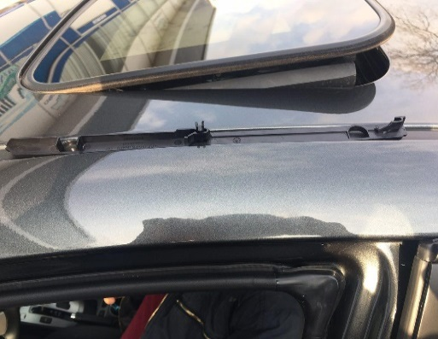
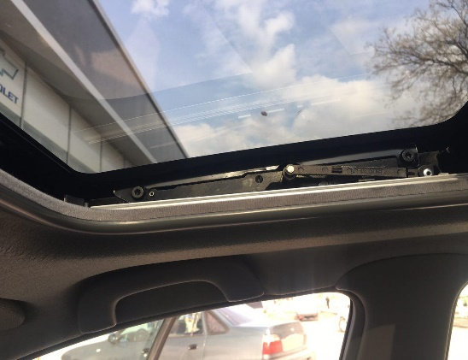
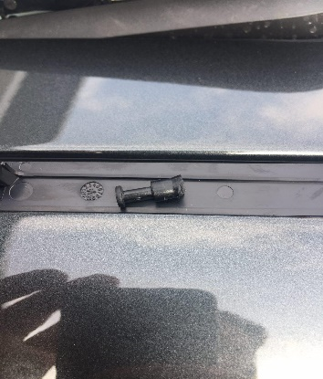
С. | При использовании:
 |  | Тормозов
 |  | При повороте руля
 |  | При выключении сцепления
 |  | Обогревателя / кондиционера
 |  | При работе стеклоочистит / омывателя
 |  | При включении радио / CD проигрыват
 |  | Обогревателя заднего стекла
 |  | Прочее
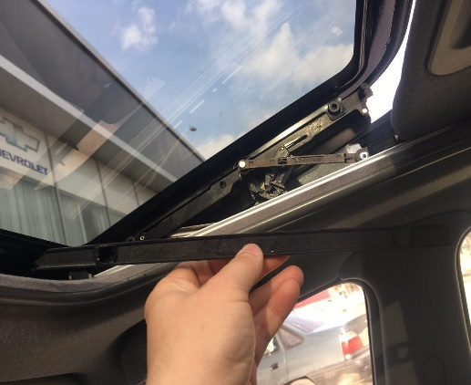
D. | При работе двигателя:
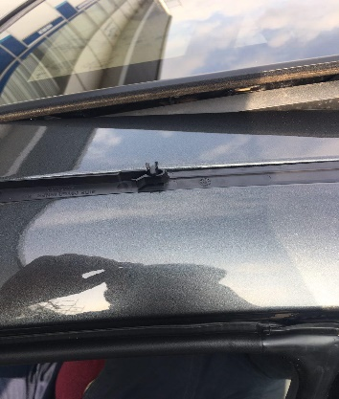
 |  | При запуске |  |  | 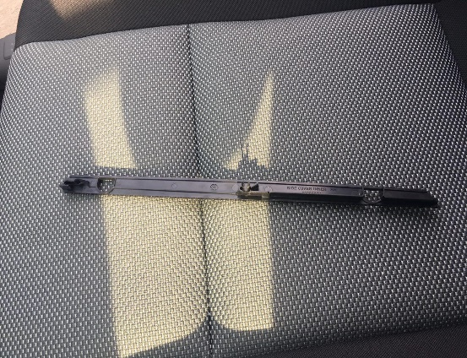
 |  | При прогреве
 |  | На холотом ходу
 |  | При горячем двигателе
E. | Возникает:
 |  | При ускорении
 |  | При высоких оборотах двигателя
 |  | При большой скорости
 |  | При большой загрузке багажника
F. | Когда случается по времени: |  |  | Информация о проблемной детали
 |  | Всегда |  | Номер детали по каталогу: | 96404822
 |  | Иногда |  | Наименование детали: | КРЫШКА НАРУЖНАЯ
 |  | После _____ км движения |  | Название поставщика: | GMK
 |  | После _____ минут езды |  | LOT № детали:
Действия инженера по гарантии дилерского предприятия |  |  |  | Автомабил люк кисмига заявка кабул килнди ва эхтиёт кисмлар оборига берилди.

Ответственный Отдел по принятию мер и исследованию проблемы

 |  |  |  | (заполняется со стороны Отдела Гарантии качества АО "UzAvto Motors")

